F5 hvac
FISA TEHNICA |  | FT-AP-01
conform caiet de sarcini
Denumire echipament | Cant. | Furnizor
GRUP POMPARE | 1
Parametrii tehnici si functionali: | Grup pompare format din:
 | 2 pompe 1A+1R,
 | inclusiv vas de expansiune,
 | Alimentare electrica: tensiune 400V, 50 Hz,
 | montaj interior,
 | tablou forta si automatizare inclus,
 | pompe cu convertizor, functionare dupa presiune,
 | posibilitatea interblocarii cu senzori de nivel ca si protectie la lipsa apa; posibilitatea trasnsmisie date (minim date: stop, start, avarie) prin retea MODBUS sau PROFIBUS
 | Debit Q=10 mc/h
 | Inaltime de pompare H=50 mCA
Specificatii de performanta si conditii privind siguranta în exploatare | Constructia utilajului va fi realizata în concordanta cu toate standardele europene/internationale, prescriptiile tehnice, instructiunile tehnice sau alte normative care reglementeaza conditiile de asigurare a performantelor tehnice si a calitatii executiei.
 | Regimuri de functionare
 | Functionarea este permanenta, în functie de necesarul de energie termica.
 | Conditii privind exigentele de performanta si conditii privind siguranta în exploatare
 | Conditii de calitate îndeplinite (se va preciza de catre ofertant) ISO 9001:2008;
 | Certificat de garantie cu marcajul de conformitate CE;
 | Alte certificate de atestarea calitatii obtinute de furnizor;
 | Materialele solicitate la presiune vor avea certificate de calitate corespunzatoare;
 | Incercari de fiabilitate;
Conditii de garantie si postgarantie | Durata de garantie va fi de 12 luni de la instalare
Alte conditii cu caracter tehnic: | Echipamentul se va livra împreuna cu contraflansele si organele de asamblare aferente;
 | Furnizorul va înclude în furnitura Manualul de instalare, operare si mentenanta;
 | Furnizorul va asigura livrare si PIF;

FISA TEHNICA |  | FT-AP-02
conform caiet de sarcini
Denumire echipament | Cant. | Furnizor
REZERVOR APA DEMINERALIZATA | 1 | -
Parametrii tehnici si functionali: | Rezervor cilindric vertical izolat pentru apa dedurizata
 | Volum V=5 mc,
 | echipat cu robinet cu plutiror, sorb aspiratie, preaplin, golire, senzori de nivel minim si maxim, rezistenta electrica protectie anti-inghet;
Specificatii de performanta si conditii privind siguranta în exploatare | Constructia utilajului va fi realizata în concordanta cu toate standardele europene/internationale, prescriptiile tehnice, instructiunile tehnice sau alte normative care reglementeaza conditiile de asigurare a performantelor tehnice si a calitatii executiei.
 | Regimuri de functionare
 | Functionarea este permanenta, în functie de necesarul de energie termica.
 | Conditii privind exigentele de performanta si conditii privind siguranta în exploatare
 | Conditii de calitate îndeplinite (se va preciza de catre ofertant) ISO 9001:2008;
 | Certificat de garantie cu marcajul de conformitate CE;
 | Alte certificate de atestarea calitatii obtinute de furnizor;
 | Materialele solicitate la presiune vor avea certificate de calitate corespunzatoare;
 | Incercari de fiabilitate;
Conditii de garantie si postgarantie | Durata de garantie va fi de 12 luni de la instalare
Alte conditii cu caracter tehnic: | Echipamentul se va livra împreuna cu contraflansele si organele de asamblare aferente;
 | Furnizorul va înclude în furnitura Manualul de instalare, operare si mentenanta;
 | Furnizorul va asigura livrare si PIF;

FISA TEHNICA |  | FT-GT-01
conform caiet de sarcini
Denumire echipament | Cant. | Furnizor
GRUP POMPARE | 1
Parametrii tehnici si functionali: | 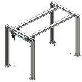 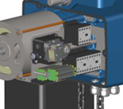 Macara pentru îndepărtarea motorului grupului generator - Piese mecanice și electrice - Intergrare mecanică, electrică și SW - Ambalare, livrare transport DAP - Supravegherea erecției Descriere 1) Macara cu punte suspendată cu un fascicul de 5.000kg cu ecartament de înălțime de 2.600mm, completată cu o pereche de moduri de lungime a cursei 8.000 + 8.000mm susținute de 2 portaluri, așezate la capete și sistem de ridicare cu lanț electric cu cărucior motorizat. Echipamentele electrice de control sunt fabricate în conformitate cu EN 60204-32, controlează acționările de urcare și coborâre și sunt adăpostite în compartimentele la bordul ridicătorului avand un grad de protecție IP55. Panoul de control este alunecat și independent de cărucior cu grad de protecție IP65. Macara este echipată cu un sistem de alarmă acustică. Echipamentele vor include circuite auxiliare de joasă tensiune de 24 V alimentate de un transformator monofazat protejat termic în înfășurarea primară și secundară, circuitele de putere (linie și motor) de la sursa de alimentare prin rețea trifazată AC max. 500 V și blocurile terminale pentru conexiunile circuitelor auxiliare și de alimentare Circuitele sunt realizate cu cabluri unipolare izolate în material termoplastic de tip FS17. Echipamentul este adăpostit într-un compartiment special confecționat din material termoplastic cu capac de închidere echipat cu garnitură de cauciuc NBR, capabil să asigure o protecție minimă IP55 a componentelor electrice instalate în interior. Blocul terminal al conexiunii este accesibil prin intermediul glandelor de cablu din partea carcasei. Panoul de control este alunecat și independent de cărucior cu grad de protecție IP65 În execuția unei singure linii, o serie de taste controlează toate mișcările macaralei. Există, de asemenea, un buton roșu de urgență. Macara va fi echipată cu un sistem de alarmă acustică Butonul pentru alarma acustică poate fi utilizat de la panoul de control.

Specificatii de performanta si conditii privind siguranta în exploatare | Constructia utilajului va fi realizata în concordanta cu toate standardele europene/internationale, prescriptiile tehnice, instructiunile tehnice sau alte normative care reglementeaza conditiile de asigurare a performantelor tehnice si a calitatii executiei.
 | Regimuri de functionare
 | Functionarea este permanenta, în functie de necesarul de energie termica.
 | Conditii privind exigentele de performanta si conditii privind siguranta în exploatare
 | Conditii de calitate îndeplinite (se va preciza de catre ofertant) ISO 9001:2008;
 | Certificat de garantie cu marcajul de conformitate CE;
 | Alte certificate de atestarea calitatii obtinute de furnizor;
 | Materialele solicitate la presiune vor avea certificate de calitate corespunzatoare;
 | Incercari de fiabilitate;
Conditii de garantie si postgarantie | Durata de garantie va fi de 12 luni de la instalare
Alte conditii cu caracter tehnic: | Echipamentul se va livra împreuna cu contraflansele si organele de asamblare aferente;
 | Furnizorul va înclude în furnitura Manualul de instalare, operare si mentenanta;
 | Furnizorul va asigura livrare si PIF;

FISA TEHNICA |  | FT-GT-02
conform caiet de sarcini
Denumire echipament | Cant. | Furnizor
SISTEM ANTI-ICING | 1
Parametrii tehnici si functionali: | Descriere: Sistemul anti-icing în infraroșu previne formarea de gheață în fața primei etape de filtrare. Suprafețele filtrului sunt încălzite cu ajutorul undelor electromagnetice. Această metodă nu crește temperatura aerului de intrare, astfel încât performanța turbinei nu este afectată. Sistemul anti-icing este recomandat atunci când sunt îndeplinite simultan următoarele două condiții: - Temperatura ambiantă între –5 ° C și + 5 ° C (23 ° F - 41 ° F) - Umiditatea mai mare de 70% Doi emițători (incluși în domeniul SOL) măsoară temperatura aerului turbinei și umiditatea turbinei de aer în fața primei etape de filtrare. Sistemul cu infraroșu (IR) constă din radiatoare de încălzire (lămpi cu bandă) montate direct în fața elementelor filtrului. Radiatoarele sunt instalate la o distanță de elementele filtrului pentru a asigura funcționalitate de înaltă calitate fără a supraîncălziți filtrele. Pentru a preveni supraîncălzirea filtrelor, IR nu poate fi activat decât dacă ventilatoarele de ventilație sunt în funcțiune. Componenta: 1) Modul Aer de combustie 2) Modul Aer de combustie, vedere de jos 3) Sistem compact cu lămpi cu bandă infraroșie, în roșu
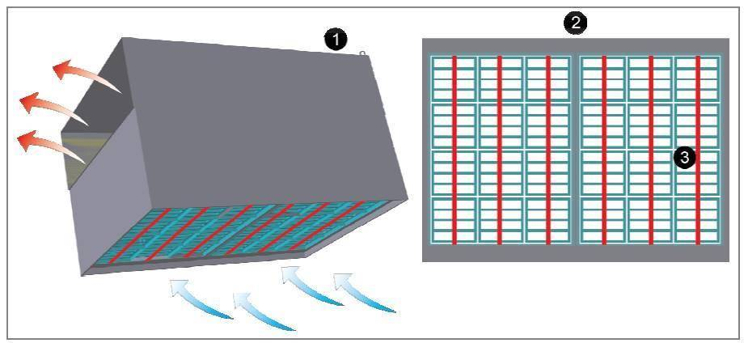

Specificatii de performanta si conditii privind siguranta în exploatare | Constructia utilajului va fi realizata în concordanta cu toate standardele europene/internationale, prescriptiile tehnice, instructiunile tehnice sau alte normative care reglementeaza conditiile de asigurare a performantelor tehnice si a calitatii executiei.
 | Regimuri de functionare
 | Functionarea este permanenta, în functie de necesarul de energie termica.
 | Conditii privind exigentele de performanta si conditii privind siguranta în exploatare
 | Conditii de calitate îndeplinite (se va preciza de catre ofertant) ISO 9001:2008;
 | Certificat de garantie cu marcajul de conformitate CE;
 | Alte certificate de atestarea calitatii obtinute de furnizor;
 | Materialele solicitate la presiune vor avea certificate de calitate corespunzatoare;
 | Incercari de fiabilitate;
Conditii de garantie si postgarantie | Durata de garantie va fi de 12 luni de la instalare
Alte conditii cu caracter tehnic: | Echipamentul se va livra împreuna cu contraflansele si organele de asamblare aferente;
 | Furnizorul va înclude în furnitura Manualul de instalare, operare si mentenanta;
 | Furnizorul va asigura livrare si PIF;

